申請書
とちぎカーボンニュートラル１５アクション県民運動協賛企業［登録・変更］申請書

栃木県知事 様
「とちぎカーボンニュートラル１５アクション県民運動」の趣旨に賛同し、本書のとおり 「とちぎカーボンニュートラル１５アクション協賛企業」への登録を申請します。

※こちらのリンクから電子申請できます。
商品・サービスの画像の添付も可能です。
※ 新規登録は「登録」、登録内容の変更は「変更」に○を付けてください。
※ 太枠内に記入いただいた内容は、県ホームページ等に掲載します。
 |  |  |  | 申請日 | 年 | 月 | 日
■必須項目 | （ふりがな） 事業所・団体名 |  |  |  |  |  |  | 注：栃木県内の事業所等の名称を記載してください。

 | 代表者名 |  | 職名 |  |  |  |  | 注：栃木県内の事業所等の代表者名を記載してください。
 |  |  | 氏名
 | 住所・所在地 |  | 〒 |  |  |  | 市 ・ 町 | 注：栃木県内の事業所等の住所を記載してください。

 | 業種（大分類） |  |  |  |  |  |  | 注：プルダウンより選択してください。
 | 業種（中分類） |  |  |  |  |  |  | 注：プルダウンより選択してください。
 | 業務概要 ※60字以内
 | ホームページURL
 | 連絡先 | 申請担当者 | 部署・役職等
 |  |  | 氏名
 |  | 電話
 |  | FAX
 |  | Eメール
 | 御社が行っている「カーボンニュートラルに向けた取組」について、「１５アクション」（別シート参照）から選択し、取組の内容を記入してください。

 |  | １５アクション |  |  |  |  |  | 例：１、３（番号を記入してください）
 |  | 取組の内容 ※200字以内 |  |  |  |  |  | 例：事務所の節電、資源ごみの分別

■任意項目 | 脱炭素行動につながる製品やサービスを提供している場合には、関連する「１５アクション」（別シート参照）を選択し、製品やサービスの情報（写真、商品の特徴 等）を下欄に記入してください。

 |  | １５アクション
 |  | 製品・サービスの情報 ※200字以内

１５アクション
■県民の皆さまに取り組んでいただきたい15の脱炭素行動「１５アクション」
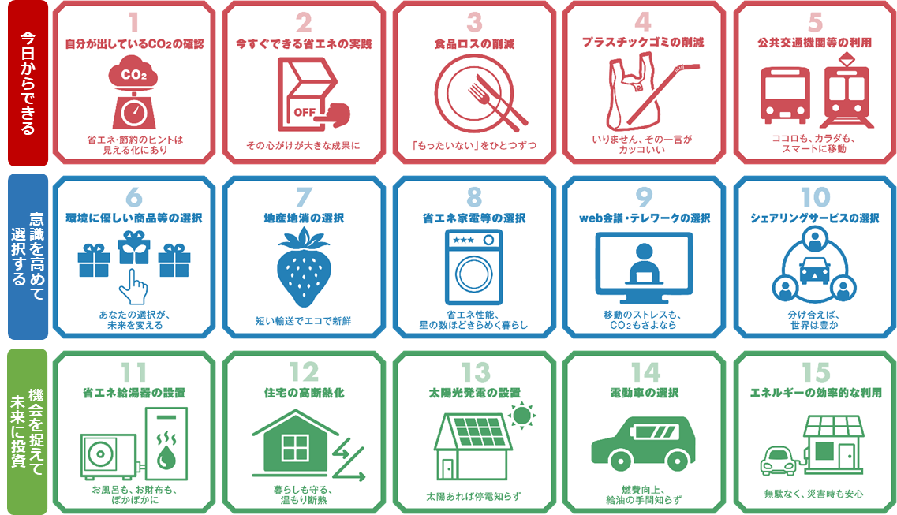

 | 業務概要 ※60字以内

 | 御社が行っている「カーボンニュートラルに向けた取組」について、「１５アクション」（別シート参照）から選択し、取組の内容を記入してください。

 | 脱炭素行動につながる製品やサービスを提供している場合には、関連する「１５アクション」（別シート参照）を選択し、製品やサービスの情報（写真、商品の特徴 等）を下欄に記入してください。

